Durchführung
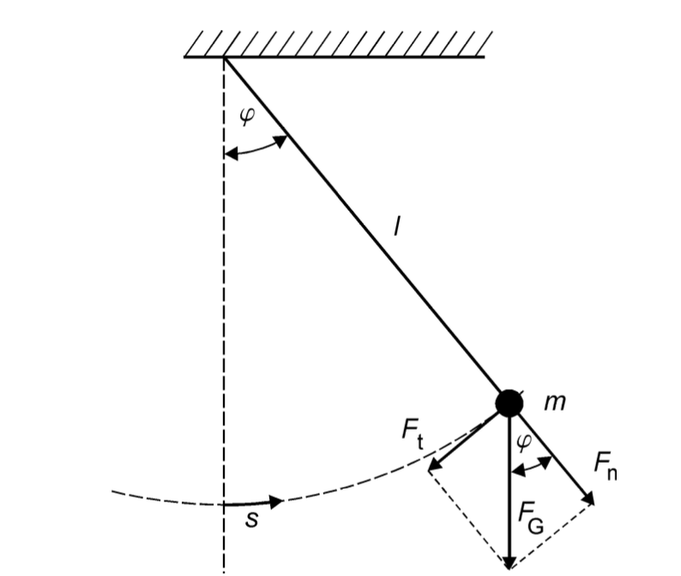
 |  |  |  | Modellbetrachtung des Fadenpendels als mathematische Fadenpendels
 |  |  |  | In diesen Modell gelten folgende Annahmen:
 |  |  |  | - | Vernachlässigung des Fadens und der ausgedehnte Körper wird als
 |  |  |  |  | Punktmasse betrachtet
 |  |  |  | - | Luftreibung wird vernachlässig
 |  |  |  | - | klein-Winkelannährung -> sin 𝜑 ≈ 𝜑

 |  |  |  | Für den Bogenmaß gilt: |  | s = l * 𝜑 (Bodenmaß) | 𝜑 = Auslenkwinkel
 |  |  |  |  |  |  | s = Bahnkurvenkoordinate
 |  |  |  |  |  |  | l = Fadenlänge

 |  |  |  | Bei kleinen Auslenkungen erhält man eine harmonische Schwingung, welches folgende Gleichung beschreiben kann:
 |  |  |  | welches folgende Gleichung beschreiben kann:

$$T= \frac{2π}{ω}=2π \sqrt{\frac{l}{g} }$$

 | Material

 | Faden
 | Kugel
 | Markierer für 𝜑 = 0
 | Winkelmesser
 | Stoppuhr
 | Stativ
 | Kleber?

 | Versuchsteil 1

- | Auslenkung des Pendels mit:
 |  | konstanten Fadenlänge
 |  | konstanten Winkel 𝜑

- | zehnmal die Zeit einer Periode messen -> jeweils am Punkt:
 |  | Nulldurchgang -> 𝜑 = 0
 |  | Umkehrpunkt -> 𝜑 = 𝜑0

- | Welche Messung für die Periodendauer T ist geeignet -> am Nulldurchgang oder Umkehrpunkt?

- | wie sehr beeinflussen die systematische Fehler das Ergebnis? -> Abschätzen
$$∆T_{i}= \sqrt{{\left(∆T_{stat.}\right)}^{2}+(∆T_{syst.})^2}$$

 | Versuchsteil 2

- | Für kleine Auslenkungen 𝜑 (in Bogenmaß) kann die kleinwinkelnäherung sin𝜑 ≈ 𝜑 gemacht werden, sodass folgende Bezihung gilt:
$$l∙ \frac{d^{2}φ}{dt^{2}}+g∙φ=0$$

- | Die Differntialgleichung kann folgenderweise gelöst werden :
$$φ= φ_{0} ∙sin⁡(ω ∙t+ ψ)$$
$$ω= \sqrt{\frac{g}{l}}$$
 |  |  | mit

 | Versuchsteil 3

- | gleiche Anfangsamplitude 𝜑0 für alle Messungen
-> | Periodenmessmethode wählen, die im Versuchsteil 1 als am besten ausgewertet wurde (Entweder die Zeit beim Nulldurchgang
 | oder am Umkehrpunkt messen)

- | Fadenlänge muss mit einer Messmethode bestimmt werden, dessen systematische Unsicherheit bekannt ist

- | Was ist eigtl mit: Um welche Länge l0,schätz wird das Pendel länger, wenn die Lage des Schwerpunktes abgeschätzt wird? Schätzen sie auch ∆l0,schätz ab.

 | 10 Perioden für 10 verschiedene Fadenlänge werden gemessen

Versuchsteil 3
Versuchsteil 3: Variation der Fadenlänge

T1,10 in s | ∆T1,sys | T10,10 in s | ∆T10,sys
100.2 | 0.23 | 10 | 0.23
100.1 | 0.14 | 10.5 | 0.14
100.1 | 0.19 | 10.4 | 0.19
100 | 0.24 | 10.2 | 0.24
90.9 | 0.21 | 10.1 | 0.21
90.9 | 0.2 | 10.5 | 0.2
90.8 | 0.19 | 10.4 | 0.19
90.9 | 0.19 | 10.3 | 0.19
100.1 | 0.21 | 10.2 | 0.21
100.2 | 0.22 | 10.4 | 0.22

li in m | ∆li in mm | l0,schätz in m | ∆l0,schätz in m | Ti,10 in s | ∆Ti,sys
2 | 0.7 | 0.01 | 0.001 | 96.42 | 0.202
1.9 | 0 | 0.01 | 0.001 | 90.8 | 0.201
1.8 | 0 | 0.01 | 0.001 | 80.6 | 0.23
1.7 | 0 | 0.01 | 0.001 | 70.5 | 0.24
1.6 | 0 | 0.01 | 0.001 | 60.4 | 0.19
1.5 | 0 | 0.01 | 0.001 | 50.6 | 0.13
1.4 | 0 | 0.01 | 0.001 | 40.3 | 0.18
1.3 | 0 | 0.01 | 0.001 | 30.2 | 0.15
$$∆I_{i}=b ∙l+a$$
1.2 | 0 | 0.01 | 0.001 | 20.3 | 0.13
1 | 0.5 | 0.01 | 0.001 | 10.3 | 0.202
 |  |  |  |  |  |  | EG-Genauigkeitsklasse | a in mm | b in mm/m
 |  |  |  |  |  |  | I | 0.1 | 0.1
li,ges in m | ∆li,ges in mm | Ti(mean) | ∆Ti,stat (mean) | ∆Ti,ges (mean) |  |  | II | 0.3 | 0.2
3.25 | 0.700 | 20.33 | 0.102 | 0.202 |  |  | III | 0.6 | 0.4
3 | 0.001 | 19.91 | 0.101 | 0.201
2.75 | 0.001 | 19.5 | 0.13 | 0.23
2.5 | 0.001 | 19.14 | 0.14 | 0.24 |  | Anfangsamplitude 𝜑0 in Grad
2.25 | 0.001 | 18.72 | 0.09 | 0.19 |  | 20
2 | 0.001 | 18.3 | 0.03 | 0.13
1.75 | 0.001 | 17.77 | 0.08 | 0.18
1.5 | 0.001 | 17.35 | 0.05 | 0.15
1.25 | 0.001 | 16.79 | 0.03 | 0.13
1 | 0.500 | 16.46 | 0.102 | 0.202

